Indice
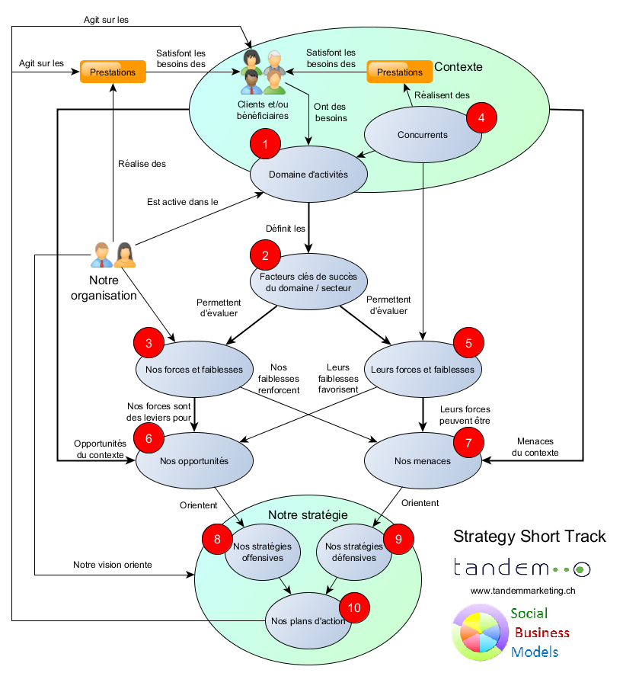
Strategy Short Track La méthode Strategy Short Track permet de réfléchir et établir une stratégie beaucoup plus rapidement qu'avec des méthodes traditionnelles. Sans avoir la prétention d'être exhaustive, elle permet à un-e entrepreneur-e d'établir un plan d'action en cohérence avec le contexte et les facteurs clés de succès du secteur. Vous pouvez utiliser successivement les onglets 1 à 9 pour enregistrer le fruit de vos réflexions. Obs: les feuilles sont protégées pour éviter les "accidents". Dévérouillez-les si vous précisez y apporter des modifications.

